Sheet1
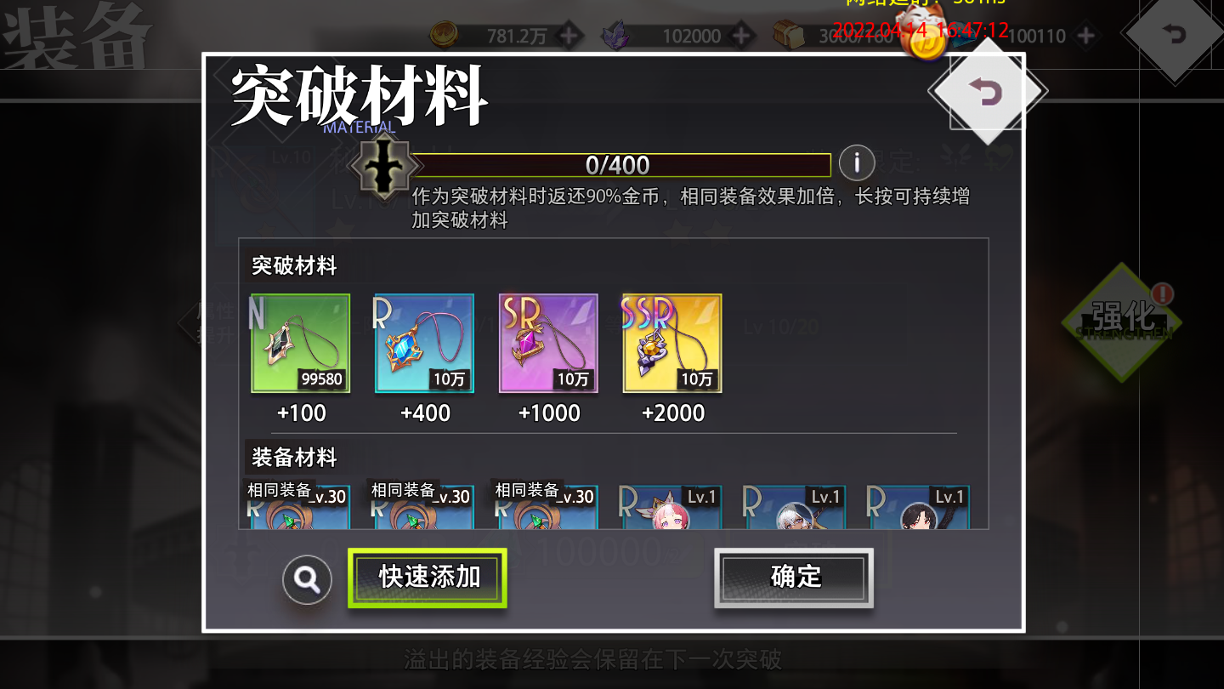
装备品质 | 第1次升星 | 第2次升星 | 3 | 4 | 5 | 6 | 装备经验
R | 装备经验 | 相同装备； SR荣耀宝石 | 装备经验 | 相同装备； SR荣耀宝石 | 装备经验 | 相同装备； SR荣耀宝石
SR | 装备经验 | 相同装备； SR荣耀宝石 | 装备经验 | 相同装备； SR荣耀宝石 | 装备经验 | 相同装备； SR荣耀宝石
SSR | 装备经验 | 相同装备； SSR荣耀宝石 | 装备经验 | 相同装备； SSR荣耀宝石 | 装备经验 | 相同装备； SSR荣耀宝石

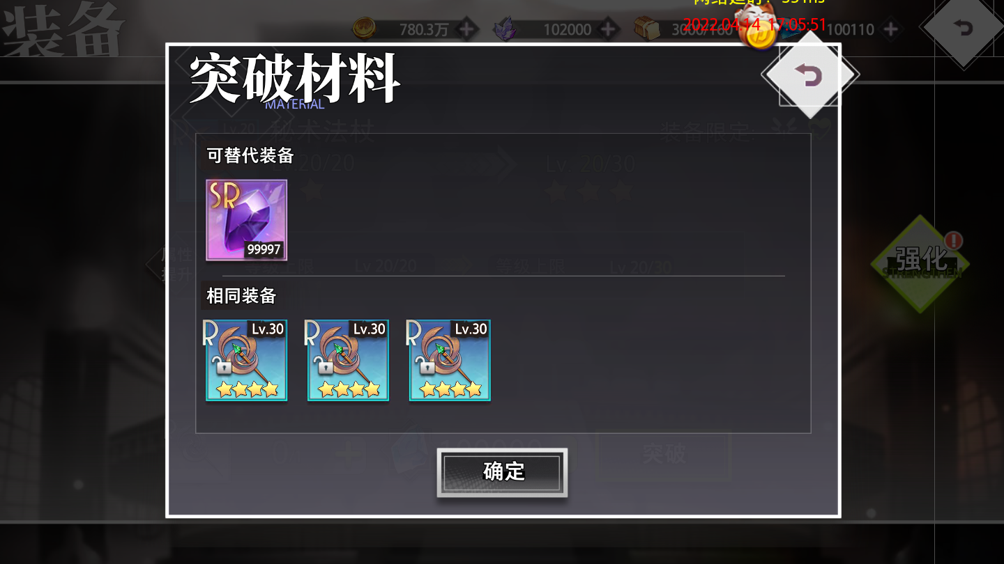
 |  |  |  |  |  |  | 相同装备

